Capa
Planejamento de Riscos - Pet Adoption
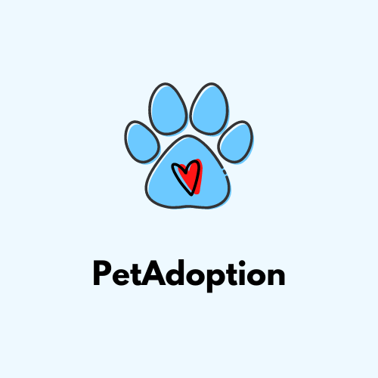
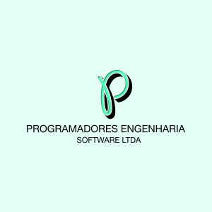
 | 1 | Capa | Instruções, Histórico de Alterações e as Aprovações
 | 2 | Riscos | Riscos identificados, impacto, probabilidade, ..
 | 3 | Ações | Ações relacionadas aos riscos identificados
 | 4 | Gráfico | Matriz de Probabilidade x Impacto
 | 5 | Paramêtros | Parâmetros usados nas outras abas da planilha.

Controle de Versões
Versão | Data | Autor | Notas da Revisão
1.0 | 30/05/2024 | Isabela Brito
2.0 | 04/06/2024 | Isabela Brito | Modifiçações de conteúdo e aparência

Aprovações
Ref. | Data | Participante | Assinatura
1.0 | 05/06/2024 | Ana Cecília | Ana Cecília Teofilo da Silva
2
3

